상품제안서
그로브 아보카도 오일세트 2호 | 상품코드: S47945

 |  |  |  |  |  |  | 02-713-8555 | www.synergygift.co.kr
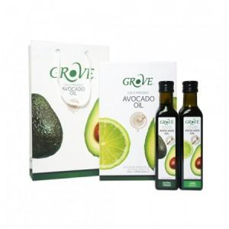

【상세/제작정보】

【인쇄/포장옵션】 | 스티커 / 쇼핑백동봉

【공급단가】 | 수량 | 10~ | 50~ | 100~ | 300~ | 500~
*VAT별도 | 단가 | 29,400원 | 28,530원 | 27,140원 | 26,440원 | 25,750원

【상품 URL】 | https://www.synergygift.co.kr:443/src/goods_detail.php?gdno=47945

